5
Valor venta x Marca y por Sucursal
1. Ubicarse en una de las sucursales |  | Clic derecho |  | Configuracion de campo |  | Diseñop de impresion |  | Mostarrar etiquetas de elementos en forma tabular |  |  |  | Aceptar
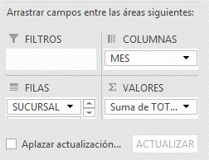

 | Marca

Suma de TOTAL |  | MES
SUCURSAL | MARCA | Enero | Febrero | Marzo | Abril | Mayo | Junio | Julio | Agosto | Septiembre | Octubre | Noviembre | Diciembre | Total general
CENTRO | MAZDA |  |  |  |  |  | 27,500,000 | 27,500,000 | 27,500,000 | 27,500,000 |  |  |  | 110,000,000
 | RENAULT |  | 18,750,000 | 18,750,000 | 18,750,000 | 18,750,000 |  |  |  |  |  |  |  | 75,000,000
 | SUZUKI |  |  |  |  |  |  |  |  | 17,500,000 | 17,500,000 | 17,500,000 | 17,500,000 | 70,000,000
 | VOLSWAGUEN |  |  | 12,500,000 | 12,500,000 | 12,500,000 | 12,500,000 |  |  |  |  |  |  | 50,000,000
Total CENTRO |  |  | 18,750,000 | 31,250,000 | 31,250,000 | 31,250,000 | 40,000,000 | 27,500,000 | 27,500,000 | 45,000,000 | 17,500,000 | 17,500,000 | 17,500,000 | 305,000,000
NORTE | MAZDA |  |  |  |  |  | 27,500,000 | 27,500,000 | 27,500,000 | 27,500,000 | 27,500,000 |  |  | 137,500,000
 | RENAULT |  |  | 18,750,000 | 18,750,000 | 18,750,000 |  |  |  |  |  |  |  | 56,250,000
 | SUZUKI | 17,500,000 |  |  |  |  |  |  |  |  | 17,500,000 | 17,500,000 | 17,500,000 | 70,000,000
 | VOLSWAGUEN |  |  |  | 12,500,000 | 12,500,000 | 12,500,000 | 12,500,000 |  |  |  |  |  | 50,000,000
Total NORTE |  | 17,500,000 |  | 18,750,000 | 31,250,000 | 31,250,000 | 40,000,000 | 40,000,000 | 27,500,000 | 27,500,000 | 45,000,000 | 17,500,000 | 17,500,000 | 313,750,000
OCCIDENTE | MAZDA |  | 27,500,000 | 27,500,000 | 27,500,000 | 27,500,000 |  |  |  |  |  |  |  | 110,000,000
 | RENAULT | 18,750,000 |  |  |  |  |  |  |  |  | 18,750,000 | 18,750,000 | 18,750,000 | 75,000,000
 | SUZUKI |  |  |  |  | 17,500,000 | 17,500,000 | 17,500,000 | 17,500,000 |  |  |  |  | 70,000,000
 | VOLSWAGUEN | 31,250,000 | 12,500,000 |  |  |  |  |  |  |  |  |  | 12,500,000 | 56,250,000
Total OCCIDENTE |  | 50,000,000 | 40,000,000 | 27,500,000 | 27,500,000 | 45,000,000 | 17,500,000 | 17,500,000 | 17,500,000 |  | 18,750,000 | 18,750,000 | 31,250,000 | 311,250,000
ORIENTE | MAZDA | 55,000,000 |  |  |  |  |  |  |  |  |  | 27,500,000 | 27,500,000 | 110,000,000
 | RENAULT |  |  |  |  |  | 18,750,000 | 18,750,000 | 18,750,000 | 18,750,000 |  |  |  | 75,000,000
 | SUZUKI | 17,500,000 | 17,500,000 | 17,500,000 | 17,500,000 |  |  |  |  |  |  |  |  | 70,000,000
 | VOLSWAGUEN |  |  |  |  |  |  |  | 12,500,000 | 12,500,000 | 12,500,000 | 12,500,000 |  | 50,000,000
Total ORIENTE |  | 72,500,000 | 17,500,000 | 17,500,000 | 17,500,000 |  | 18,750,000 | 18,750,000 | 31,250,000 | 31,250,000 | 12,500,000 | 40,000,000 | 27,500,000 | 305,000,000
SUR | MAZDA | 27,500,000 | 27,500,000 | 27,500,000 | 27,500,000 | 27,500,000 |  |  |  |  |  |  |  | 137,500,000
 | RENAULT | 37,500,000 | 18,750,000 |  |  |  |  |  |  |  | 18,750,000 | 18,750,000 | 18,750,000 | 112,500,000
 | SUZUKI |  |  |  |  |  | 17,500,000 | 17,500,000 | 17,500,000 | 17,500,000 |  |  |  | 70,000,000
 | VOLSWAGUEN | 25,000,000 | 12,500,000 | 12,500,000 |  |  |  |  |  |  |  |  |  | 50,000,000
Total SUR |  | 90,000,000 | 58,750,000 | 40,000,000 | 27,500,000 | 27,500,000 | 17,500,000 | 17,500,000 | 17,500,000 | 17,500,000 | 18,750,000 | 18,750,000 | 18,750,000 | 370,000,000
Total general |  | 230,000,000 | 135,000,000 | 135,000,000 | 135,000,000 | 135,000,000 | 133,750,000 | 121,250,000 | 121,250,000 | 121,250,000 | 112,500,000 | 112,500,000 | 112,500,000 | 1,605,000,000

6
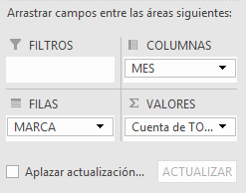
Marca de mayor cantidad de unidades vendidas

Cantidad de ventas | MES
Etiquetas de fila | Enero | Febrero | Marzo | Abril | Mayo | Junio | Julio | Agosto | Septiembre | Octubre | Noviembre | Diciembre | Total general
MAZDA | 3 | 2 | 2 | 2 | 2 | 2 | 2 | 2 | 2 | 1 | 1 | 1 | 22
RENAULT | 3 | 2 | 2 | 2 | 2 | 1 | 1 | 1 | 1 | 2 | 2 | 2 | 21
VOLSWAGUEN | 4 | 2 | 2 | 2 | 2 | 2 | 1 | 1 | 1 | 1 | 1 | 1 | 20
SUZUKI | 2 | 1 | 1 | 1 | 1 | 2 | 2 | 2 | 2 | 2 | 2 | 2 | 20
Total general | 12 | 7 | 7 | 7 | 7 | 7 | 6 | 6 | 6 | 6 | 6 | 6 | 83

9
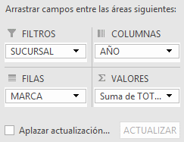
Uso de filtros generales
Valor de las ventas X sucursal

SUCURSAL | (Todas)

Suma de TOTAL | Año
Marca | 2015 | 2016 | Total general
MAZDA | 302,500,000 | 302,500,000 | 605,000,000
RENAULT | 206,250,000 | 187,500,000 | 393,750,000
SUZUKI | 175,000,000 | 175,000,000 | 350,000,000
VOLSWAGUEN | 125,000,000 | 131,250,000 | 256,250,000
Total general | 808,750,000 | 796,250,000 | 1,605,000,000

10
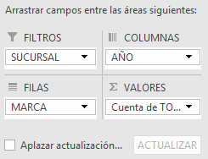
Uso de filtros Individuales
Cantidad de unidades vendidas por sucursal

SUCURSAL | (Todas)

Cuenta de TOTAL | Año
Etiquetas de fila | 2015 | 2016 | Total general
MAZDA | 11 | 11 | 22
RENAULT | 11 | 10 | 21
SUZUKI | 10 | 10 | 20
VOLSWAGUEN | 10 | 10 | 20
Total general | 42 | 41 | 83

11
Clic en lista desplegable del ultimo valor
Configuracion de campo de valor |  | Mostrar valores como | Diferencia de | Mes | Anterior
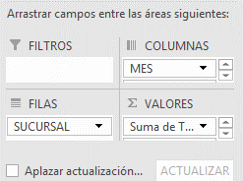
Calcular la diferencia de ventas con respecto al Mes anterior

SUCURSAL | (Todas)

 | Mes
 | Enero |  | Febrero |  | Marzo |  | Abril |  | Mayo |  | Junio |  | Julio |  | Agosto |  | Septiembre |  | Octubre |  | Noviembre |  | Diciembre |  | Total Total de ventas | Total Diferencia con mes anterior
Marca | Total de ventas | Diferencia con mes anterior | Total de ventas | Diferencia con mes anterior | Total de ventas | Diferencia con mes anterior | Total de ventas | Diferencia con mes anterior | Total de ventas | Diferencia con mes anterior | Total de ventas | Diferencia con mes anterior | Total de ventas | Diferencia con mes anterior | Total de ventas | Diferencia con mes anterior | Total de ventas | Diferencia con mes anterior | Total de ventas | Diferencia con mes anterior | Total de ventas | Diferencia con mes anterior | Total de ventas | Diferencia con mes anterior
MAZDA | 82,500,000 |  | 55,000,000 | -27,500,000 | 55,000,000 | - | 55,000,000 | - | 55,000,000 | - | 55,000,000 | - | 55,000,000 | - | 55,000,000 | - | 55,000,000 | - | 27,500,000 | -27,500,000 | 27,500,000 | - | 27,500,000 | - | 605,000,000
RENAULT | 56,250,000 |  | 37,500,000 | -18,750,000 | 37,500,000 | - | 37,500,000 | - | 37,500,000 | - | 18,750,000 | -18,750,000 | 18,750,000 | - | 18,750,000 | - | 18,750,000 | - | 37,500,000 | 18,750,000 | 37,500,000 | - | 37,500,000 | - | 393,750,000
SUZUKI | 35,000,000 |  | 17,500,000 | -17,500,000 | 17,500,000 | - | 17,500,000 | - | 17,500,000 | - | 35,000,000 | 17,500,000 | 35,000,000 | - | 35,000,000 | - | 35,000,000 | - | 35,000,000 | - | 35,000,000 | - | 35,000,000 | - | 350,000,000
VOLSWAGUEN | 56,250,000 |  | 25,000,000 | -31,250,000 | 25,000,000 | - | 25,000,000 | - | 25,000,000 | - | 25,000,000 | - | 12,500,000 | -12,500,000 | 12,500,000 | - | 12,500,000 | - | 12,500,000 | - | 12,500,000 | - | 12,500,000 | - | 256,250,000
Total general | 230,000,000 |  | 135,000,000 | -95,000,000 | 135,000,000 | - | 135,000,000 | - | 135,000,000 | - | 133,750,000 | -1,250,000 | 121,250,000 | -12,500,000 | 121,250,000 | - | 121,250,000 | - | 112,500,000 | -8,750,000 | 112,500,000 | - | 112,500,000 | - | 1,605,000,000

12
Agrupar una tabla dinamica de forma sencilla |  | Seleccionar La inf | Clic Derecho | Agrupar
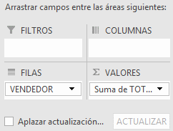

Vendedor | Total de ventas
Excelente
ANDREA | 190,000,000
JUAN | 180,000,000
POR MEJORAR
LUIS | 152,500,000
YESSICA | 152,500,000
MARGARITA | 152,500,000
DIEGO | 152,500,000
CAROLINA | 152,500,000
ESTEBAN | 152,500,000
SOBRESALIENTE
JONH | 161,250,000
NATALY | 158,750,000
Total general | 1,605,000,000

13
Agrupar en una tabla dinamica por rango de numeros |  | Clic derecho | Agrupar
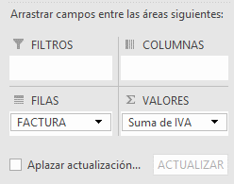

Factura | IVA
101-110 | 41,500,000
111-120 | 32,500,000
201-210 | 39,500,000
211-220 | 23,250,000
301-310 | 41,500,000
311-320 | 19,500,000
401-410 | 41,500,000
411-420 | 20,750,000
501-510 | 41,500,000
511-520 | 19,500,000
Total general | 321,000,000

14
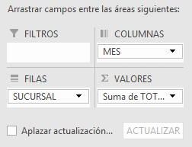
Para celdas vacias mostrar 0 | Clic Derecho | Opciones de tabla dinámica | Para celdas Vacias Mostrar

17
Segmentacion de datos para varias tablas dinamicas | 1 | Clic en la primera tabla | Analizar | Insertar segmentacion de datos |  |  | Seleccionar los campos por los que desee segmentar
 | 2 | Conecta segmentacion | Ubicarse el la otra tabla |  | analizar | Tabla dinamica(ver el nombre)
 | 3 | Clic derecho sobre la segmentacion |  | Conexiones de informe |  | Del listado seleccionar la tabla dinámica con la que la desea conectar
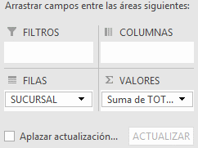
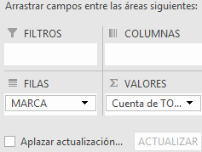
 |  | Asi por cada segmentacion

18
Ver formulas y lista de campos calculados |  | 1 | Clic en la tabla |  | Analizar | Botón Calculos | Campos elementos y conjuntos |  | Campo calculado
 |  | 2 | Darle el nombre(Incremento Ventas) |  |  | seleccionar el campo (ventas*%+ventas) |  | Aparece una nueva columna con el campo calculado
 | Ver la formula del campo calculado |  | Analizar | Botón Calculos |  | Campos elementos y conjuntos
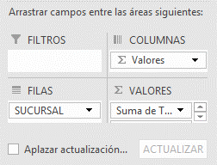
 |  |  |  |  |  | Crear lista de formulas

19
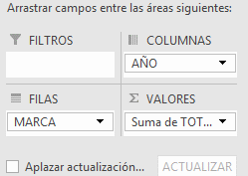
Generar autofiltros en las tablas dinámicas | 1 | Despues del utimoa columna escribir un nuevo campo | Ubicarse en el | Datos | Filtros

21
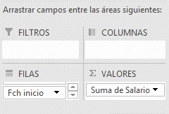
Insertar escala de Tiempo | 1 | Ubicarse en la tabla dinamica | Analizar | Insertar escala de tiempo | Seleccionar el capo(Fecha) y aceptar

